Test
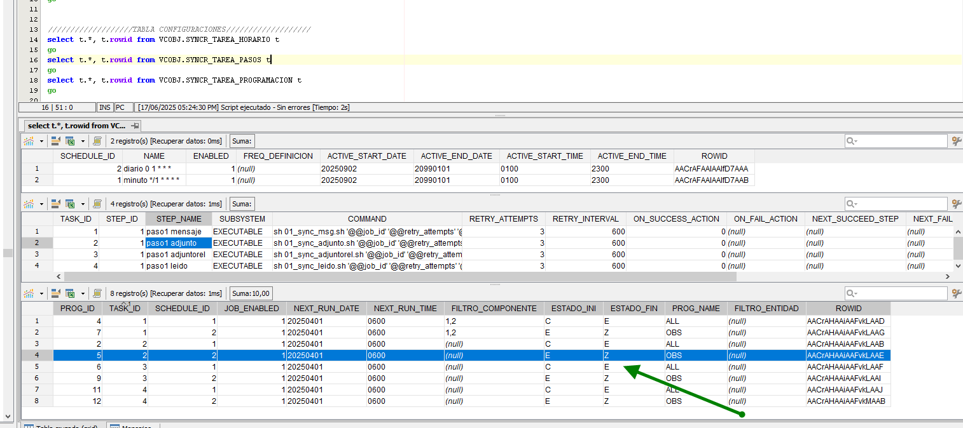
Se tiene un registro en estado E, desde Adjunto

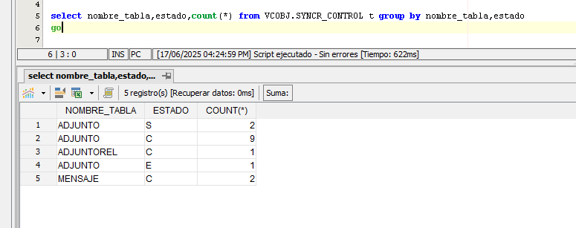

Se ejecuta "s_adjunto_OBS"

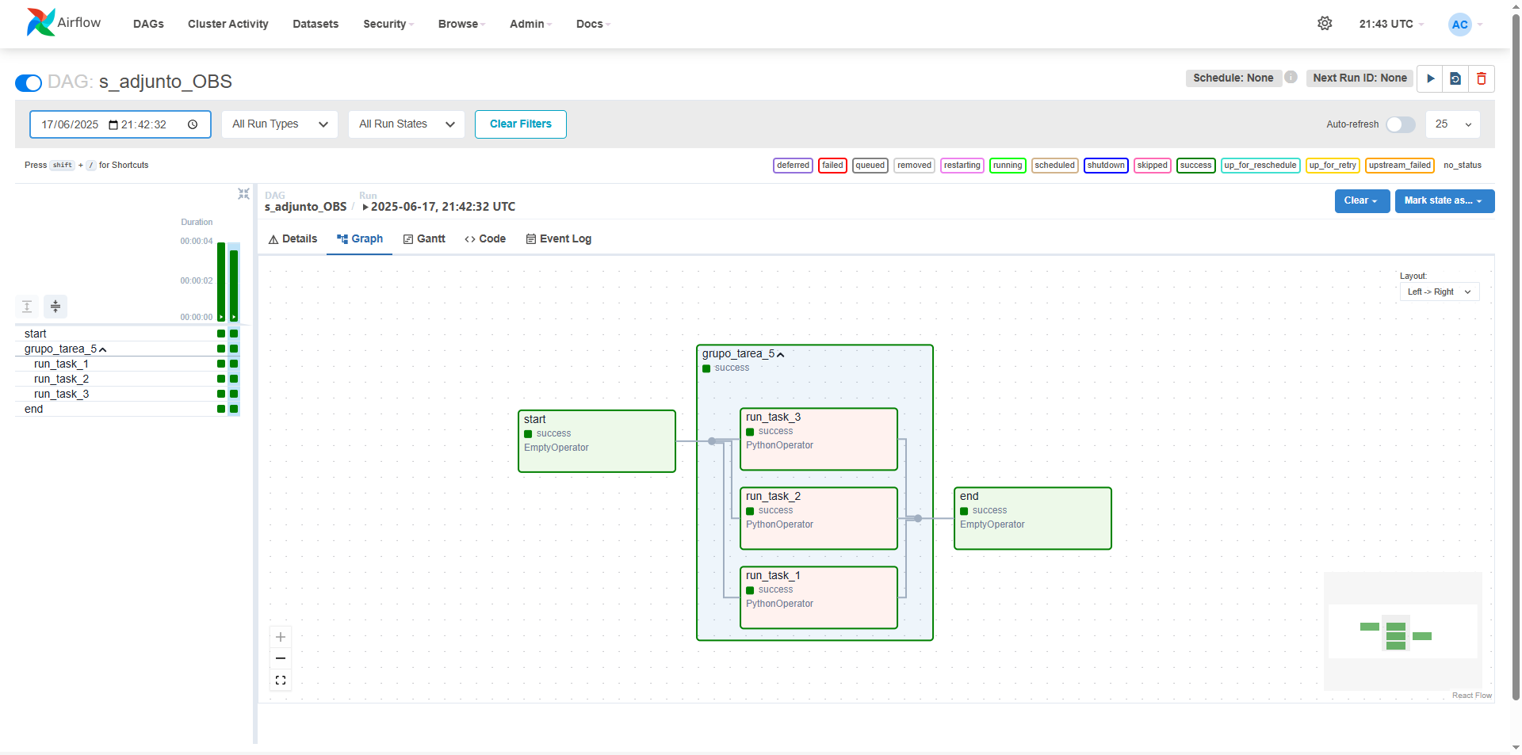
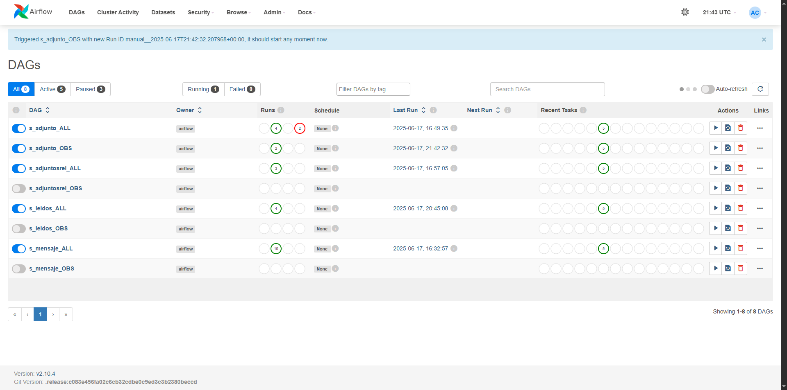

El log indica que no encontró registros (en los 3 nodos)
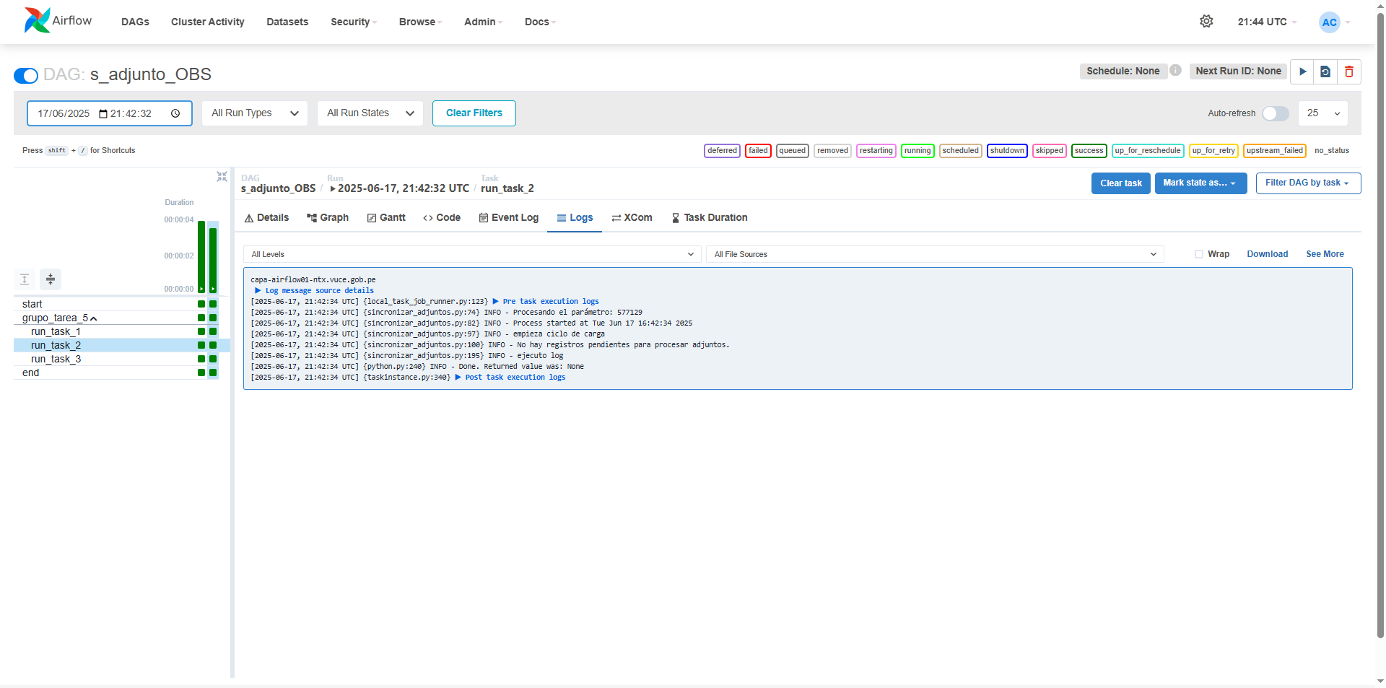



Se evidencia en tabla que se mantiene el estado E de la seccion adjunto

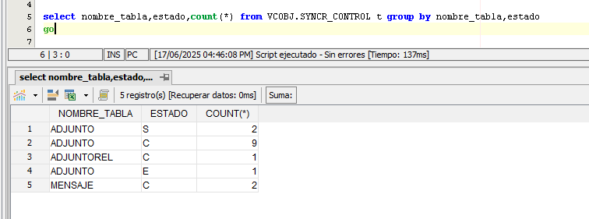

*El proceso ha sido repetido en 6 re-intentos (Air Flow) dando el mismo resultado
Se tiene mapeado, que el error se debe a que no encuentra un archivo en filenet, y que se da por entendido que el error será permanente.

'Error en la solicitud HTTP: 500 Server Error: for url:
http://router-capa-router.capa-apps.hoprodntx.vuce.gob.pe/v1/vuce-services/filenet2/file',
HTTPError('500 Server Error: for url:
http://router-capa-router.capa-apps.hoprodntx.vuce.gob.pe/v1/vuce-services/filenet2/file')

Sin embargo tambien se tiene mapeado que el estado de adjunto, al no ser solucionado (pese a reitentos), se deberá pasar a un estado "Z", que actualmente no se está evidenciando.

